Hoja1
DO0 | DO1 | DO2 | DO3 | DO4 | DO5 | CÓDIGO
0 | 0 | 0 | 0 | 0 | 0 | 0
1 | 0 | 0 | 0 | 0 | 0 | 1
0 | 1 | 0 | 0 | 0 | 0 | 2
1 | 1 | 0 | 0 | 0 | 0 | 3
0 | 0 | 1 | 0 | 0 | 0 | 4
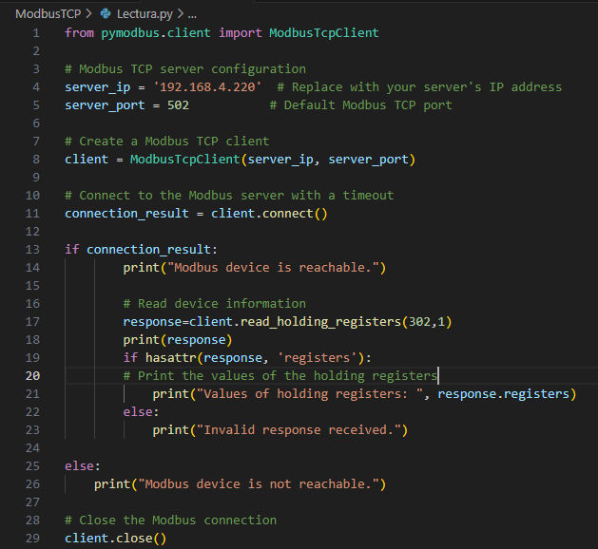
1 | 0 | 1 | 0 | 0 | 0 | 5
0 | 1 | 1 | 0 | 0 | 0 | 6
1 | 1 | 1 | 0 | 0 | 0 | 7
0 | 0 | 0 | 1 | 0 | 0 | 8
1 | 0 | 0 | 1 | 0 | 0 | 9
0 | 1 | 0 | 1 | 0 | 0 | 10
1 | 1 | 0 | 1 | 0 | 0 | 11
0 | 0 | 1 | 1 | 0 | 0 | 12
1 | 0 | 1 | 1 | 0 | 0 | 13
0 | 1 | 1 | 1 | 0 | 0 | 14
1 | 1 | 1 | 1 | 0 | 0 | 15
0 | 0 | 0 | 0 | 1 | 0 | 16
1 | 0 | 0 | 0 | 1 | 0 | 17
0 | 1 | 0 | 0 | 1 | 0 | 18
1 | 1 | 0 | 0 | 1 | 0 | 19
0 | 0 | 1 | 0 | 1 | 0 | 20
1 | 0 | 1 | 0 | 1 | 0 | 21
0 | 1 | 1 | 0 | 1 | 0 | 22
1 | 1 | 1 | 0 | 1 | 0 | 23
0 | 0 | 0 | 1 | 1 | 0 | 24
1 | 0 | 0 | 1 | 1 | 0 | 25
0 | 1 | 0 | 1 | 1 | 0 | 26
1 | 1 | 0 | 1 | 1 | 0 | 27
0 | 0 | 1 | 1 | 1 | 0 | 28
1 | 0 | 1 | 1 | 1 | 0 | 29
0 | 1 | 1 | 1 | 1 | 0 | 30
1 | 1 | 1 | 1 | 1 | 0 | 31
0 | 0 | 0 | 0 | 0 | 1 | 32
1 | 0 | 0 | 0 | 0 | 1 | 33
0 | 1 | 0 | 0 | 0 | 1 | 34
1 | 1 | 0 | 0 | 0 | 1 | 35
0 | 0 | 1 | 0 | 0 | 1 | 36
1 | 0 | 1 | 0 | 0 | 1 | 37
0 | 1 | 1 | 0 | 0 | 1 | 38
1 | 1 | 1 | 0 | 0 | 1 | 39
0 | 0 | 0 | 1 | 0 | 1 | 40
1 | 0 | 0 | 1 | 0 | 1 | 41
0 | 1 | 0 | 1 | 0 | 1 | 42
1 | 1 | 0 | 1 | 0 | 1 | 43
0 | 0 | 1 | 1 | 0 | 1 | 44
1 | 0 | 1 | 1 | 0 | 1 | 45
0 | 1 | 1 | 1 | 0 | 1 | 46
1 | 1 | 1 | 1 | 0 | 1 | 47
0 | 0 | 0 | 0 | 1 | 1 | 48
1 | 0 | 0 | 0 | 1 | 1 | 49
0 | 1 | 0 | 0 | 1 | 1 | 50
1 | 1 | 0 | 0 | 1 | 1 | 51
0 | 0 | 1 | 0 | 1 | 1 | 52
1 | 0 | 1 | 0 | 1 | 1 | 53
0 | 1 | 1 | 0 | 1 | 1 | 54
1 | 1 | 1 | 0 | 1 | 1 | 55
0 | 0 | 0 | 1 | 1 | 1 | 56
1 | 0 | 0 | 1 | 1 | 1 | 57
0 | 1 | 0 | 1 | 1 | 1 | 58
1 | 1 | 0 | 1 | 1 | 1 | 59
0 | 0 | 1 | 1 | 1 | 1 | 60
1 | 0 | 1 | 1 | 1 | 1 | 61
0 | 1 | 1 | 1 | 1 | 1 | 62
1 | 1 | 1 | 1 | 1 | 1 | 63

